关系图
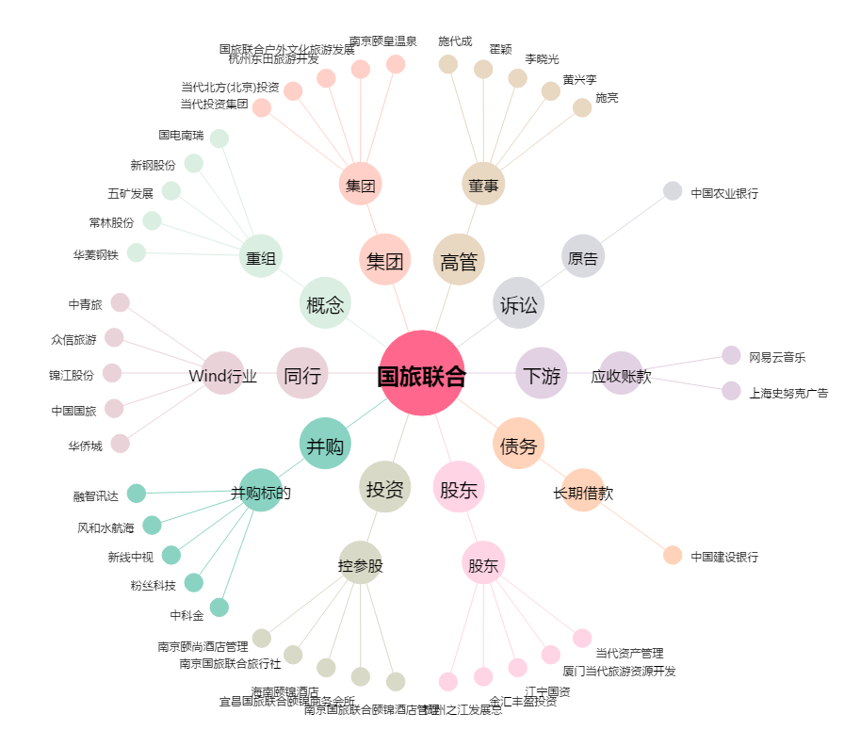
国旅联合[600358.SH] - 关系概览图

